Poc. strana
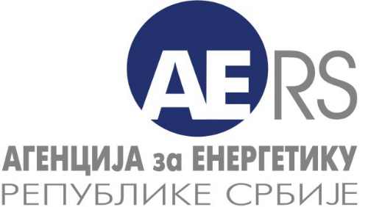
 |  | Дистрибуција електричне енергије
 |  | Управљање дистрибутивним системом за електричну енергију
 |  | Трговина на мало електричном енергијом за потребе тарифних купаца
 |  | 3

Електрична енергија - економско-финансијски подаци
Снабдевач који обавља улогу: | Гарантовано снабдевање електричном енергијом

Назив енергетског субјекта:
Седиште и адреса:
Број лиценце:

Година - регулаторни период (т):

Особа за контакт:

Подаци за контакт: | * Телефон:

 | * Телефакс:

 | * Електронска пошта:

Датум обраде:

Напомена:
Тражени подаци се уносе у ћелије обојене жутом бојом. Остала поља не мењати.

